1.IDENTIFICACION
INFORMACIÓN GENERAL |  | INFORMACIÓN DEL ESTUDIO RESPECTIVO
 |  | NODO NÚMERO |  |  |  |  | 9047
 |  | INFORME NÚMERO |  |  |  |  | 1123
CONTRATISTA | UNIÓN TEMPORAL MOVILIDAD 2014 | ORDEN DE TRABAJO No. |  |  |  |  | PROGRAMACION BASICA
 |  | FECHA DE LA ORDEN DE TRABAJO |  |  |  |  | -
 |  | FECHA DE LA TOMA DE INFORMACIÓN |  |  |  |  | 100714
 |  | DÌA DE LA SEMANA
OBJETO DEL CONTRATO | REALIZAR LA TOMA DE INFORMACIÓN DE CAMPO, COMO INSUMO DEL PROGRAMA DE MONITOREO, SEGUIMIENTO Y PLANEACIÓN DEL TRÁNSITO Y EL TRANSPORTE DE BOGOTA D.C | TIPO DE ESTUDIO |  |  |  |  | VOLÚMENES POR TIPO DE VEHÍCULO
 |  | NOMBRE DEL ARCHIVO |  |  |  |  | 9047_AK_72_X_AC_138_140710_VOL_V1.xlsx
 |  | CÓDIGO DEL ESTUDIO |  |  |  |  | VOL
 |  | LUGAR DE LA TOMA DE INFORMACIÓN
NÚMERO DE CONTRATO | 2072-2013 | COORDENADA X |  |  |  |  | LONGITUD
 |  | COORDENADA Y |  |  |  |  | LATITUD

FECHA DE INICIO DEL CONTRATO | 22-01-2014 | PROFESIONALES RESPONSABLES
 |  | CONSULTOR (DIRECTOR) |  |  |  |  | ING. MSC. SANDRA LUCIA NAVAS TEQUIA
 |  | CONSULTOR (COORDINADOR GENERAL) |  |  |  |  | ING. MSC. LUIS FERNANDO RUBIANO BARRERO
INTERVENTORÍA | UNIVERSIDAD NACIONAL DE COLOMBIA | CONSULTOR (EXPERTO EN TRÁNSITO Y TRANSPORTE) |  |  |  |  | ING. ESP. DIANA PAOLA PARADA
 |  | CONSULTOR (ING ANÀLISIS) |  |  |  |  | ING. IRINA ROCÍO GUTIÉRREZ
 |  | INTERVENTORÍA (DIRECTOR) |  |  |  |  | ING. MSC. ARTURO ZARATE
 |  | INTERVENTORÍA (ESPECIALISTA) |  |  |  |  | ING. MSC. WILLIAM CASTRO
 |  | INTERVENTORÍA (RESIDENTE) |  |  |  |  | ING. JOSÉ EDWIN TORRES
OBJETO DEL CONTRATO | INTERVENTORÍA TÉCNICA, ADMINISTRATIVA Y FINANCIERA PARA LA TOMA DE INFORMACIÓN DE CAMPO COMO INSUMO DEL PROGRAMA DE MONITOREO, SEGUIMIENTO Y PLANEACIÓN DEL TRÁNSITO Y TRANSPORTE DE BOGOTÁ D.C. | SUPERVISOR SECRETARIA MOVILIDAD |  |  |  |  | ING. FABIAN GONZALEZ

 |  | VERSIONES DEL ESTUDIO
 |  | NÚMERO |  | FECHA | OBSERVACIONES
NÚMERO DE CONTRATO | 2072-2013 | Versión 0 |  | 16/07/14
 |  | Versión 1 |  | 18/07/14 | SE ATENDIERON OBSERVACIONES DE INTERVENTORÍA SEGÚN OFICIO FI-INT-CMTTUB14-345-14, SE DA RESPUESTA MEDIANTE OFICIO N° ICV-187-C-627. No es muy clara la observación respecto a cómo se maneja la nomenclatura de los movimientos aforados ya que se revisaron los códigos y la forma de nombrar los movimientos en las hojas de procesamiento, análisis puntual y en el gráfico del punto de aforo y no se encuentran inconsistencia alguna. Se verifico en el análisis puntual el valor del volumen total para el periodo de máxima demanda 06:15 a 07:15 en 1.IDENTIFICACIÓN realizándose las correcciones correspondientes. Se revisó la información registrada para los movimientos, vehículos y periodos señalados en la hoja 2.BASE, para el movimiento 1 en el periodo de las 23:15 en vehículos livianos, motos en el periodo 14:00 en el movimiento 2 se presentó error de digitación realizándose las correcciones respectivas. Se revisar el volumen de vehículos livianos en el cuarto 06:45 no se encuentra suceso alguno del porqué de las variaciones encontradas durante el periodo, en el movimiento 3 para el volumen de bicicletas en el periodo de las 06:30 horas se presentan variaciones por horas de máxima demanda, por otra parte se observa que desde el sector occidental circula un alto porcentaje de trabajadores posiblemente de obra que se trasladan en bicicletas , a las 21:00 horas el volumen es constante con la tendencia de los periodos durante la jornada. Se revisó el volumen de motos en el cuarto de las 23:00 horas para el movimiento 4 sin encontrarse suceso alguno que explique el porqué de las variaciones ya que así se comportó el flujo vehicular durante la jornada.
 |  | Versión 2
FECHA DE INICIO DEL CONTRATO | 21-01-2014 | Versión 3

 |  | DESCRIPCIÓN DE LA TOMA DE INFORMACIÓN
 |  | TIPO DE VEHÍCULO | FACTOR DE EQUIVALENCIA | MOVIMIENTOS AFORADOS |  |  | No. DE PERÍODOS | HORA
ESQUEMA |  |  |  | ACCESO | LENTA | RÁPIDA | HORARIO DEL PERÍODO No. 1 | 22:00-06:00
 |  | L | 1 | NORTE | 1 |  | HORARIO DEL PERÍODO No. 2 | 06:00-14:00
 |  | C | 2 | SUR | 2 |  | HORARIO DEL PERÍODO No. 3 | 14:00-22:00
 |  |  |  | OCCIDENTE | 3 |  | No. DE HORAS TOMADAS |  | 24
 |  | BT | 2 | ORIENTE | 4 |  | HORARIO DE LA TOMA DE INFORMACIÓN |  | 22:00 - 22:00
 |  | B | 2 |  |  |  | No. DE EQUIPOS UTILIZADOS |  | 12
 |  |  |  | OBSERVACIONES DE LA TOMA DE INFORMACIÒN
 |  | AL | 2 | OBSERVACIÓN |  |  |  |  |  | ACCESO
 |  | AT | 2.5 | APARTIR DE LAS 08:40 HORAS SE CIERRA CARRIL 1 POR PINTADO DE SEMAFORO, SE HABILITA EL CARRIL A LAS 09:40 HORAS |  |  |  |  |  | ORIENTE
 |  | BA | 2.5
 |  | ESP | 2
 |  | INT | 2
 |  | C2P | 2.5
 |  | C2G | 2.5
 |  | C3-C4 | 2.5
 |  | C5 | 2.5
 |  | >C5 | 2.5
 |  | M | 0.5
 |  | BIC | 0.3

 |  | ANALISIS PUNTUAL
 |  | LA INTERSECCIÓN DE LA CARRERA 72 (AVENIDA BOYACÁ) CON AVENIDA CALLE 138 (AVENIDA CAMINO DEL PRADO) SE ENCUENTRA UBICADA EN EL SECTOR NOROESTE DE LA CIUDAD EN LA LOCALIDAD SUBA. LA AVENIDA CARRERA 72 CUENTA CON UNA CALZADA POR SENTIDO Y PERMITE LA CIRCULACIÓN EN SENTIDO NORTE-SUR Y VICEVERSA, CADA CALZADA CON CINCO CARRILES PARA TRÁFICO MIXTO. LA AVENIDA CALLE 138 (AVENIDA CAMINO DEL PRADO), CUENTA CON UNA CALZADA, CON DOS CARRILES DE CIRCULACIÓN EN SENTIDO OCCIDENTE-ORIENTE Y VICEVERSA PARA LA CIRCULACIÓN DE TRAFICO MIXTO. EL VOLUMEN TOTAL AFORADO DURANTE EL DÍA JUEVES 14 DE JULIO DE 2014 FUE DE 117.649 VEHÍCULOS MIXTOS, COMPUESTOS DE LA SIGUIENTE MANERA: EL 73,6% CORRESPONDEN A VEHÍCULOS LIVIANOS, EL 12,7% MOTOS, EL 7,5% TRANSPORTE PÚBLICO COLECTIVO (COLECTIVOS, BUSETA / BUSETON, BUSES) Y EL 4,0% A VEHÍCULOS DE CARGA. LOS PERÍODOS DE MÁXIMA DEMANDA SE PRESENTAN ENTRE LAS 06:15 - 07:15 HORAS, Y ENTRE LAS 17:30-18:30 HORAS. LA HORA PICO TOTAL DE LA INTERSECCIÓN SE REGISTRA ENTRE LAS 06:15 - 07:15 HORAS, PERIODO EN EL QUE SE MOVILIZA UN TOTAL DE 8.137 VEHÍCULOS MIXTOS, DE LOS CUALES EL 62,2% CORRESPONDE A VEHÍCULOS LIVIANOS, EL 16,5% A MOTOS, EL 10,3% A TRANSPORTE PUBLICO COLECTIVO, EL 8,0% A BICICLETAS Y FINALMENTE LOS CAMIONES CON UNA PARTICIPACIÓN DEL 3,0%.

 |  | REGISTRO FOTOGRÁFICO
 |  | 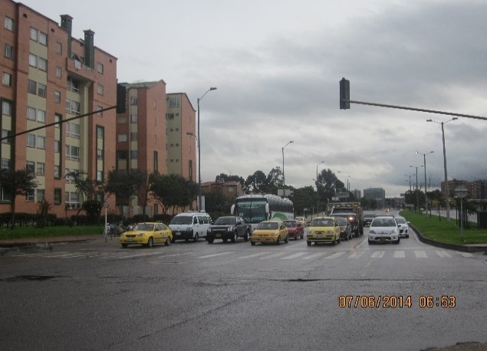 |  |  |  |  | 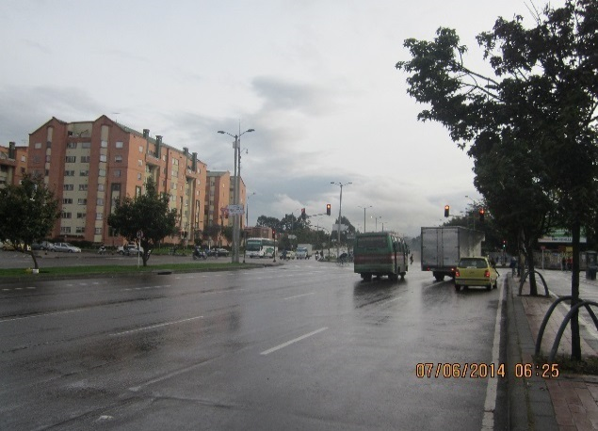

 |  | ACCESO NORTE |  |  |  |  | ACCESO SUR

 |  | 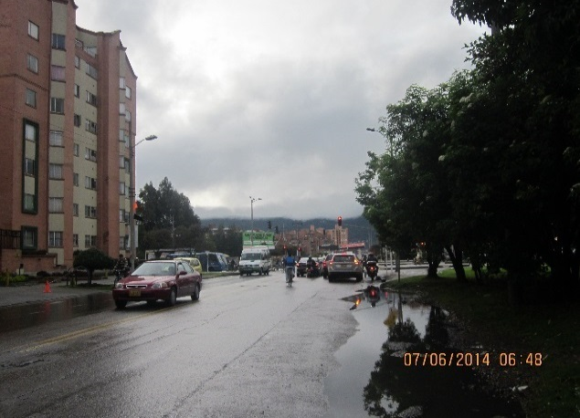 |  |  |  |  | 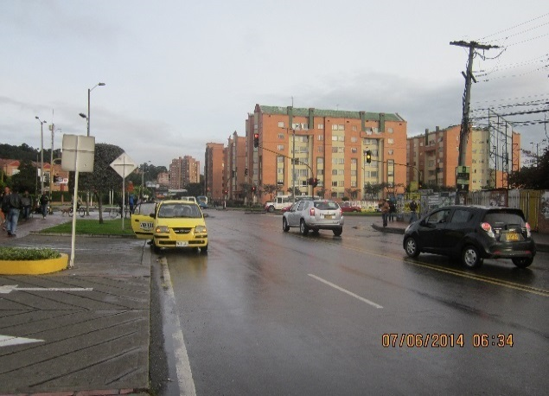

 |  | ACCESO OCCIDENTE |  |  |  |  | ACCESO ORIENTE

